Cómo usar
Excel permite descargar contenido web usando la formula =WEBSERVICE para versiones en ingĺés o =SERVICIOWEB para versiones en español.
El contenido descargado será en formato JSON, por lo que este archivo usa fórmulas para extraer la información y convertirlo a texto o números.
Para poder descargar contenido, debes crear tu cuenta en DataBursatil: | https://databursatil.com/ |  | una vez confirmado tu correo, podrás obtener tu TOKEN
Ya con tu TOKEN copiado, debes pegarlo en la hoja "Cotizaciones", en la celda B1. Posteriormente, para descargar los datos deberás presionar las teclas: Ctrl+Alt+F9
Listo, ya has descargado tu primer query. Ahora tienes acceso al mercado bursátil Mexicano desde tu Excel.

Experimenta con la API y los 14 Endpoints que tenemos disponibles para ti: |  | https://databursatil.com/docs.html
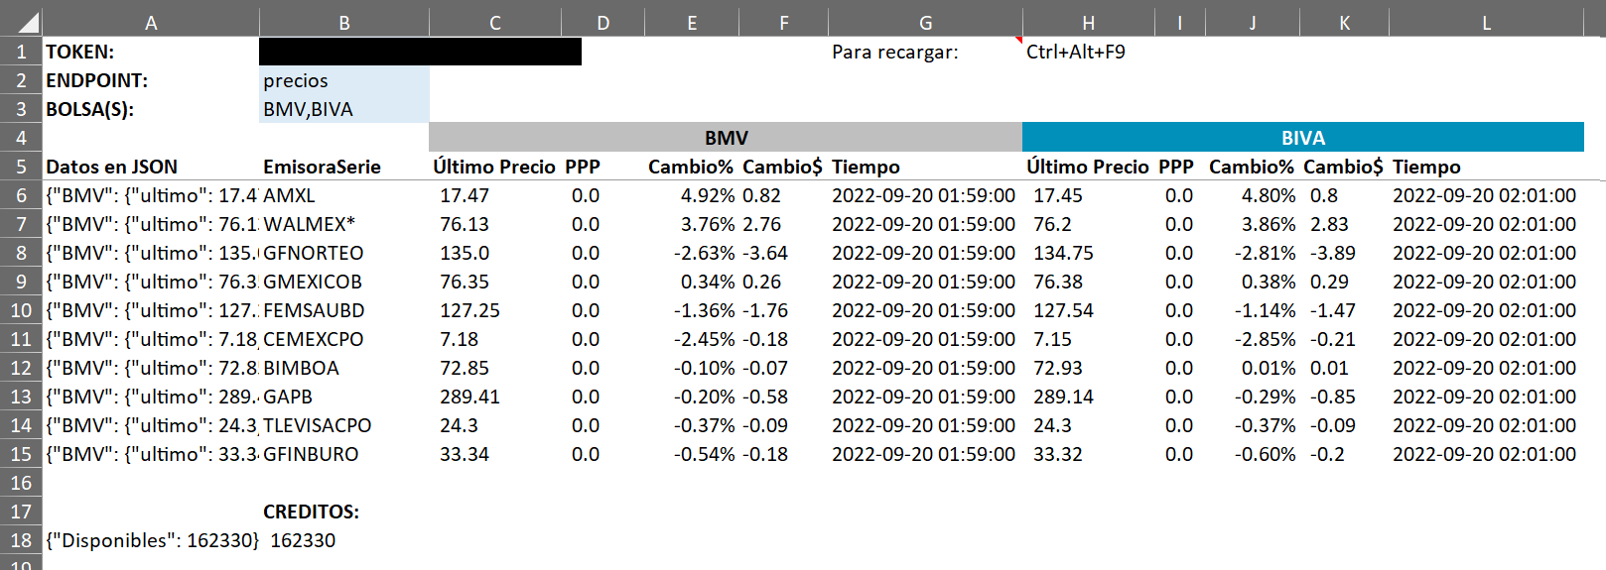

Errores comunes
En caso de que el TOKEN sea incorrecto o esté ausente, mostrará el error de #VALUE!. Se corrige ingresando un TOKEN válido.
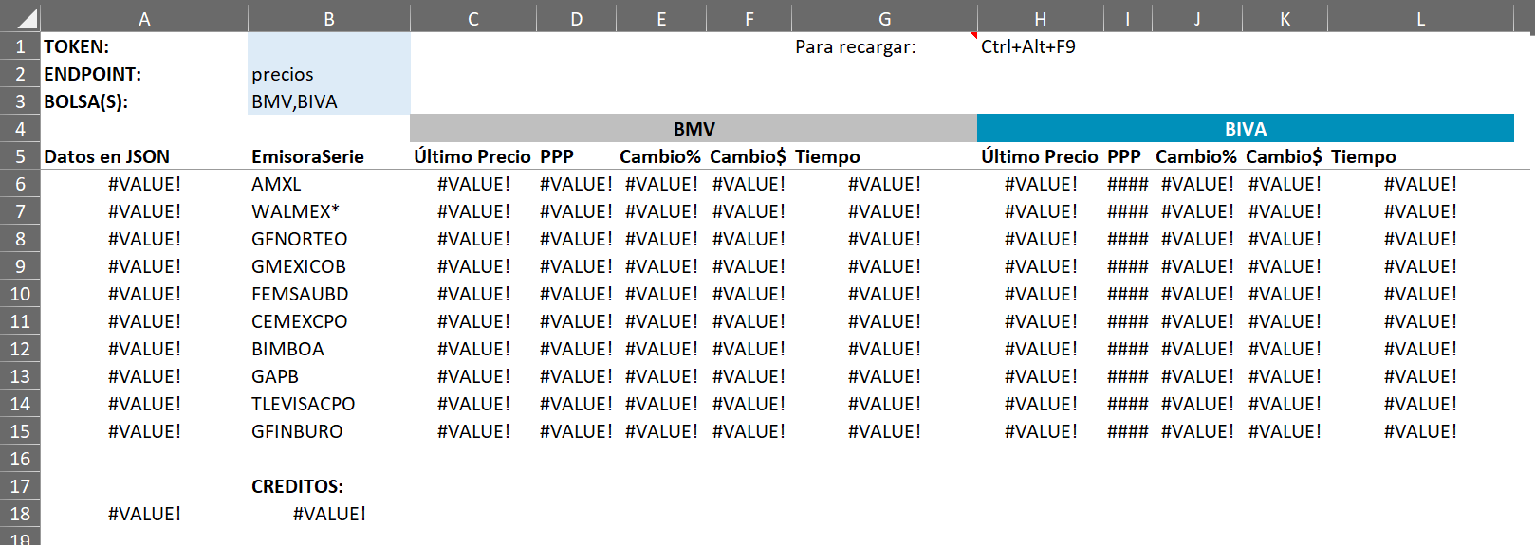

Se debe habilitar el acceso a Excel para descargar contenido web:

